상품제안서
노블금장 바닐라사각케이스 | 상품코드: F07065

 |  |  |  |  |  |  | 02-412-0044 | www.easy1.co.kr
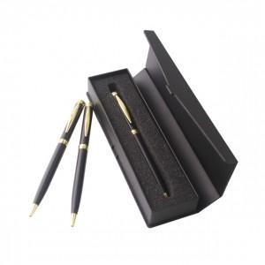

【상세/제작정보】 | 기본수량 미만시 도당(시안당) 10000원 추가됩니다 선물포장-100원추가

【인쇄/포장옵션】 | 레이저 / 포장지포장

【공급단가】 | 수량 | 200~ | 500~ | 1,000~ | 2,000~ | 3,000~
*VAT별도 | 단가 | 1,480원 | 1,430원 | 1,370원 | 1,320원 | 1,280원

【상품 URL】 | http://www.easy1.co.kr/src/goods_detail.php?gdno=7065

